גיליון1
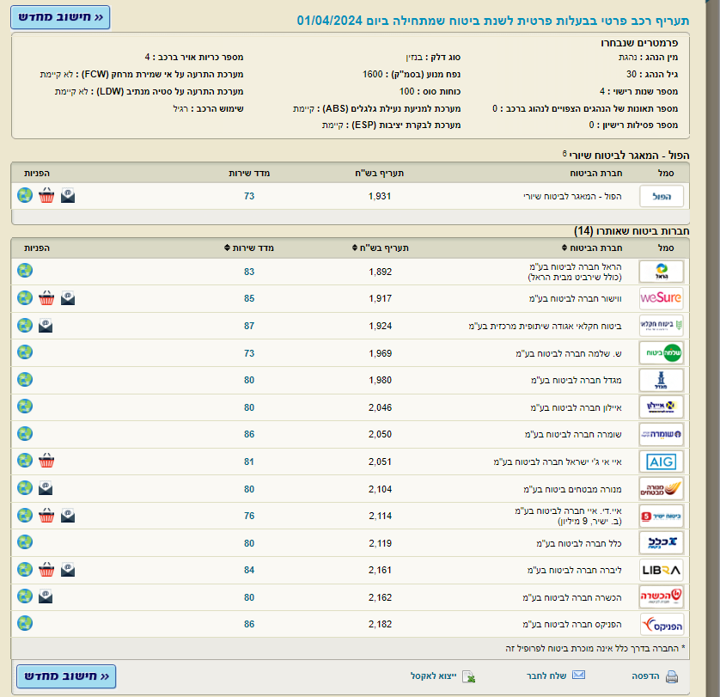
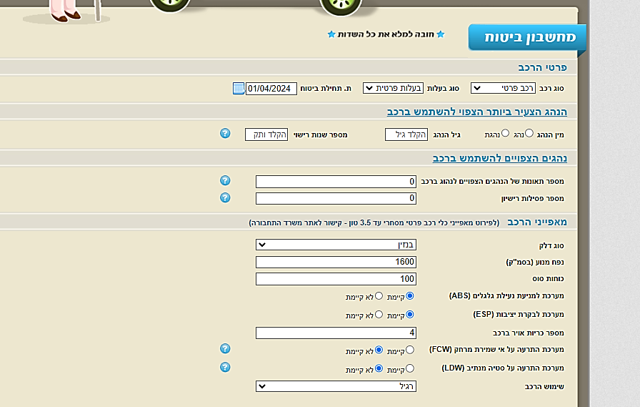
 | מסך הזנת הפרטים
 | כל פרופיל מורכב משילוב של המשתנים הבאים:

 | 1 | סוג רכב
 | 2 | סוג בעלות
 | 3 | מין הנהג
 | 4 | גיל
 | 5 | ותק
 | 6 | מספר תאונות
 | 7 | מספר פסילות
 | 8 | סוג דלק
 | 9 | נפח מנוע
 | 10 | כוחות סוס
 | 11 | ABS
 | 12 | ESP
 | 13 | FCW
 | 14 | LDW
 | 15 | מס כריות אוויר
 | 16 | שימוש ברכב

 | פלט
 | תעריף עבור כל פרופיל, בכל אחת מחברות הביטוח, עבור תאריך תחילת הביטוח המבוקש

 | פרופיל |  |  |  |  |  |  |  |  |  |  |  |  | פלט
 | סוג רכב | בעלות | מין | גיל | ותק | נפח מנוע | ABS | ESP | FCW | LDW | שימוש | דלק | תאריך ת.ביטוח | מגדל חברה לביטוח בע"מ | הראל חברה לביטוח בע"מ | ליברה חברה לביטוח בע"מ | איי אי ג'י ישראל חברה לביטוח בע"מ | ווישור חברה לביטוח בע"מ | שומרה חברה לביטוח בע"מ | ביטוח חקלאי אגודה שיתופית מרכזית בע"מ | הפניקס חברה לביטוח בע"מ | מנורה מבטחים ביטוח בע"מ | ש. שלמה חברה לביטוח בע"מ | איילון חברה לביטוח בע"מ | איי.די. איי חברה לביטוח בע"מ | הכשרה חברה לביטוח בע"מ | כלל חברה לביטוח בע"מ | הפול - המאגר לביטוח שיורי
1 | פרטי | פרטית | אישה | 38 | 16 | 1586 | יש | יש | אין | אין | רגיל | בנזין | 01.03.2024 | 1,596 | 1,530 | 1,549 | 1,576 | 1,517 | 1,565 | 1,552 | 1,581 | 1,617 | 1,588 | 1,607 | 1,706 | 1,557 | 1,711 | 1,770
2 | פרטי | פרטית | גבר | 27 | 7 | 1338 | יש | יש | אין | אין | רגיל | בנזין | 01.03.2024 | 1,765 | 1,771 | 2,019 | 1,739 | 1,664 | 1,817 | 1,749 | 1,798 | 1,837 | 1,841 | 1,789 | 1,978 | 2,006 | 1,872 | 1,826
3 | פרטי | פרטית | אישה | 30 | 7 | 1338 | יש | יש | אין | אין | רגיל | בנזין | 01.03.2024 | 1,664 | 1,588 | 1,818 | 1,642 | 1,525 | 1,723 | 1,617 | 1,647 | 1,770 | 1,654 | 1,712 | 1,777 | 1,767 | 1,800 | 1,565
4 | פרטי | פרטית | אישה | 30 | 10 | 1460 | יש | אין | אין | אין | רגיל | בנזין | 01.03.2024 | 1,933 | 1,902 | 1,859 | 1,951 | 1,816 | 1,841 | 1,898 | 1,971 | 2,080 | 1,886 | 2,047 | 1,959 | 1,932 | 1,957 | 1,855
5 | פרטי | פרטית | גבר | 30 | 13 | 1300 | יש | יש | אין | אין | רגיל | בנזין | 01.03.2024 | 1,460 | 1,435 | 1,464 | 1,472 | 1,385 | 1,412 | 1,460 | 1,487 | 1,523 | 1,494 | 1,473 | 1,606 | 1,541 | 1,549 | 1,562
6 | פרטי | פרטית | גבר | 30 | 13 | 2500 | יש | יש | אין | אין | רגיל | בנזין | 01.03.2024 | 1,983 | 1,952 | 2,075 | 1,999 | 1,859 | 1,805 | 1,986 | 2,023 | 1,964 | 2,032 | 1,993 | 2,103 | 2,032 | 2,085 | 2,125
7 | פרטי | פרטית | גבר | 20 | 2 | 1400 | יש | יש | אין | אין | רגיל | בנזין | 01.03.2024 | 2,762 | 2,594 | 2,966 | 2,673 | 2,678 | 2,660 | 2,658 | 2,682 | 2,813 | 2,694 | 2,648 | 2,896 | 2,843 | 2,860 | 2,879
8 | פרטי | פרטית | גבר | 70 | 8 | 1000 | אין | אין | אין | אין | רגיל | בנזין | 01.03.2024 | 1,894 | 1,873 | 2,026 | 2,018 | 1,847 | 1,894 | 1,934 | 2,088 | 1,926 | 1,699 | 1,637 | 2,009 | 2,064 | 1,996 | 1,799
9 | פרטי | פרטית | אישה | 67 | 43 | 4000 | יש | יש | יש | יש | רגיל | בנזין | 01.03.2024 | 1,205 | 1,125 | 1,265 | 1,213 | 1,140 | 1,212 | 1,157 | 1,195 | 1,226 | 1,016 | 978 | 1,228 | 1,215 | 1,301 | 1,430
10 | פרטי | פרטית | אישה | 50 | 25 | 3000 | אין | אין | אין | אין | רגיל | בנזין | 01.03.2024 | 1,727 | 1,659 | 1,790 | 1,787 | 1,720 | 1,733 | 1,708 | 1,756 | 1,786 | 1,680 | 1,767 | 1,728 | 1,733 | 1,833 | 1,874
11 | פרטי | פרטית | גבר | 18 | 1 | 1900 | יש | יש | אין | אין | רגיל | בנזין | 01.03.2024 | 3,614 | 3,396 | 3,762 | 3,571 | 3,242 | 3,482 | 3,480 | 3,510 | 3,713 | 3,526 | 3,465 | 3,788 | 3,709 | 3,817 | 3,810
12 | פרטי | פרטית | גבר | 18 | 1 | 0 | יש | יש | אין | אין | רגיל | חשמלי | 01.03.2024 | 2,803 | 2,631 | 2,908 | 2,760 | 2,525 | 3,103 | 2,697 | 2,720 | 2,879 | 3,262 | 2,698 | 3,494 | 3,369 | 3,585 | 2,952

